Tabelle1
 |  |  | 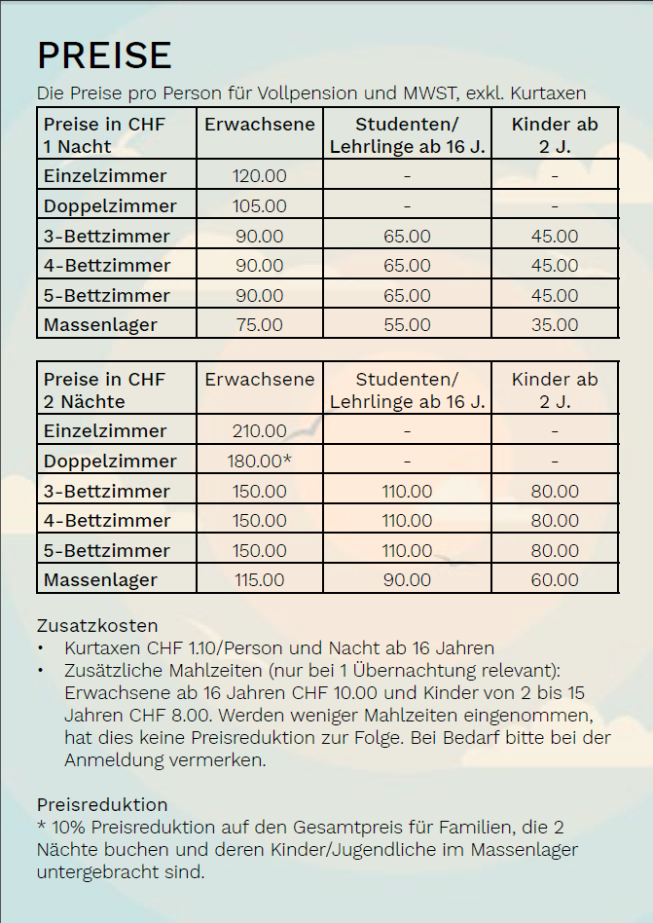 |  | 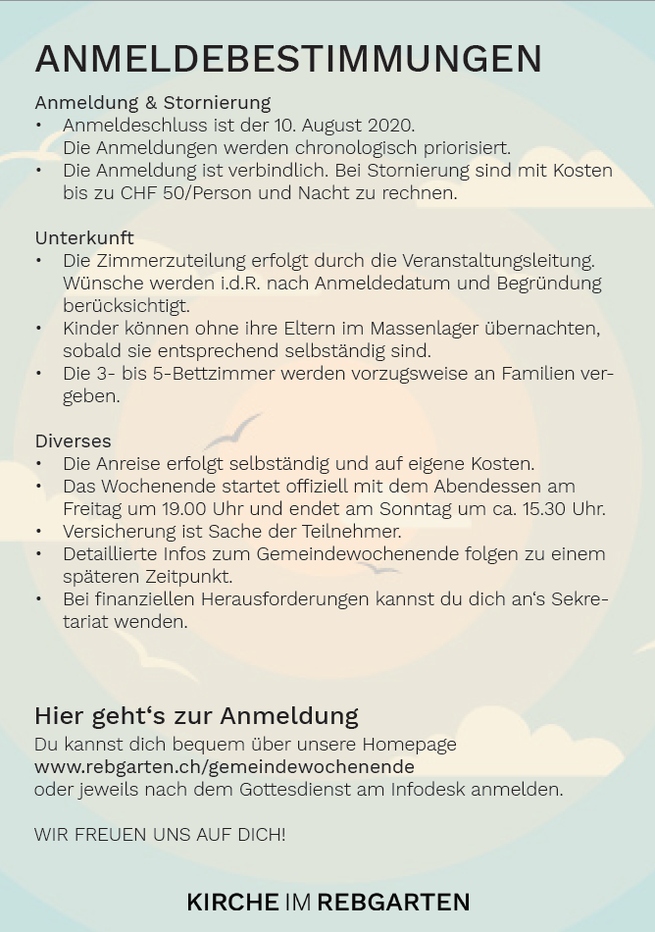 |  |  | 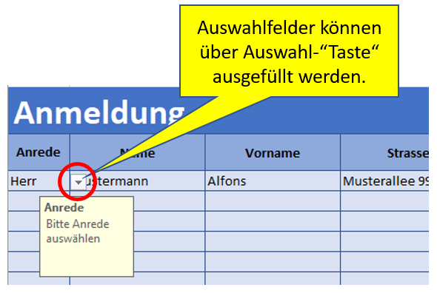
 |  |  |  |  |  |  |  |  |  |  |  | Zimmerkategorien
 |  |  |  |  |  |  |  |  |  |  |  | Einzelzimmer
 |  |  |  |  |  |  |  |  |  |  |  | Doppelzimmer
 |  |  |  |  |  |  |  |  |  |  |  | 3-Bettzimmer
 |  |  |  |  |  |  |  |  |  |  |  | 4-Bettzimmer
 |  |  |  |  |  |  |  |  |  |  |  | 5-Bettzimmer
 |  |  |  |  |  |  |  |  |  |  |  | Massenlager

Anmeldung |  |  | "Bearbeitung aktivieren" oben am Dokument drücken, ansonsten Bearbeitung nicht möglich!
Anrede | Name | Vorname | Strasse | PLZ | Ort | Email | Telefon +417xyz... | Mobile +417xyz... | Geb.tag tt.mm.jjjj | Anreise | Abreise | Zimmerwunsch | Kinder- bett | Student/ Lehrling | Ausbildungsstelle | Wünsche Bemerkungen

Formular einsenden an: gemeinde@rebgarten.ch

